Sheet1
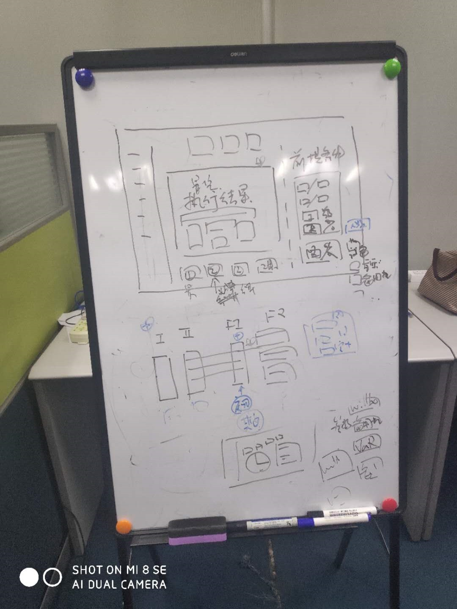
页面 | 修改内容 | 备注
数据定义-零件定义(新增/编辑)页面 | 类型改为重要零件,一般零件,CT球管 供应商,标准单价非必填 状态以下字段全删除
数据定义-耗材定义 | 供应商,标准单价非必填 增加更换频率（次/年）,单次保养平均耗材成本（元）字段
数据定义-设备类别II | 把富士I类,富士II类,设备类别II整合在一个页面中(有初始值) 列表字段(设备类型I,设备类型II,富士I类,富士II类) 可以新增富士I类和富士II类 新增富士I类字段(设备类型I,设备类型II,简称,描述,状态 新增富士II类字段(简称,描述,富士I类,状态)
数据定义-富士II类 | 列表中添加:人工费,维保服务费,备用机成本,维保额外维修费,零件,耗材字段,内容为checkbox,选中checkbox后可多个富士II类一起编辑 列表中添加富士I类字段及筛选功能
资产管理-设备(查看页面) | 零件和耗材表改为历史零件表和历史耗材表(需点击展开显示) 零件历史表字段:序列号,简称,描述,安装日期(可点击跳转),拆下日期(可点击跳转) 耗材历史表字段:批次号,简称,描述,数量,使用日期(可点击跳转) 新增CT球管专用Section字段:序列号(非必填),简称,描述,已使用秒次
资产管理-设备(新增编辑页面) | CT球管表,新增有无CT球管字段,选有时显示CT球管表,点击+增加CT球管,序列号(非必填),简称,描述,已使用秒次
资产管理-合同(新增编辑页面) | 手动添加零件(关联设备)和耗材(关联设备),列表字段:简称,描述
估价模块-估价执行 | 如右图所示执行结果及前提输入条件放在一起(具体位置待定) 所需工程师数量加入估价前提条件,并且增加实际工程师数量 后面几步都放个button在这个页面,且能互相关联 再加四个button分别是最终定价表,成本明细,分析,维保决策辅助工具
估价模块-人工费实绩 | 删除
库存管理-零件库 | 新增选择定义中的零件,关联设备
库存管理-耗材库 | 新增选择定义中的耗材,关联设备或II类
库存管理-外购维修服务库 | 关联设备,服务次数,合同时间范围,金额
库存管理-采购单 | 新增关联设备
运营管理-作业报告 | 增加服务表(外购维修服务库)
估价模块-维保决策辅助工具 | 菜单名字改为辅助工具 修改为几个button,韦伯,备用机,var

Dashboard | 科室筛选排序icon放到左下方,颜色变淡,冒泡bug修改 选择日期icon颜色变淡,选择日期背景颜色修改符合主题,选中后日期也隐藏

日志 | 汇总查询： 1、保存对于设备、合同、供应商、耗材、零件以及库存等我们确认功能的操作记录。 2、内容包括记录类型、操作账户、操作时间、操作记录的编号以日志形式保存，对于操作类型为：‘修改’的记录，需要记录修改的字段名称。 详细查询： 1、在我们确认的这些功能模块中根据汇总查询的记录，可以详细查询到修改字段的内容。 2、详细查询的内容可以别在各功能中体现，并可以通过汇总查询的记录跳转到对应的详细查询记录。 | 先做设备,合同,供应商的日志,其中设备数据库(数据库需要修改)及修改记录功能已经增加. 汇总查询: 1:页面先加在系统设置下面(ATOI-II里面有系统管理的，系统设置到时候要放到系统管理面的，到时候系统日志可以放到系统管理里面去). 2:列表页面可以根据类型筛选.

